Sheet1
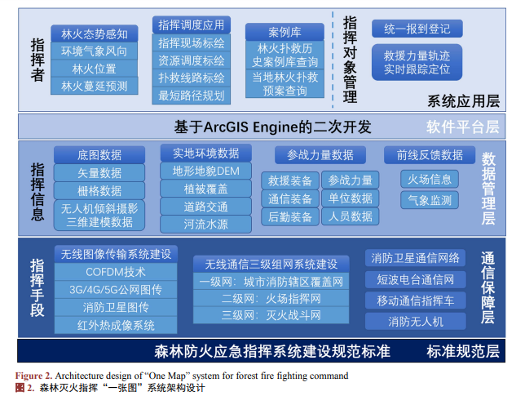
https://pdf.hanspub.org/wjf20220300000_67511403.pdf
1) 指挥者模块，对应系统应用层，主要包含现场态势感知、扑救指挥调度、林火扑救案例查询、扑 救方案推荐、火情预测等功能。针对 3.1 节中指挥者存在经验不足、科学理论薄弱的问题，“一张图”系 统创新性地提出了林火扑救案例库及机器学习模式，能够为指挥员决策提供辅助决策支撑。通过输入当前 林火的基础信息后，系统运用人工智能算法，从历史案例库中自动匹配情况相近的林火扑救战斗案例进行 呈现，同时自动生成当前林火的指挥调度参考方案，包括最佳扑火路线、扑救队伍、扑救工具的选择，林 火突破点的发掘以及林火扑救圈区域的划定等，从而为指挥员的指挥决策提供参考。此外，“一张图”系 统中的林火蔓延预测功能可以根据现有林火的位置以及周边的风力风向、地形地貌、植被信息，按照现有 林火蔓延算法，预测出一定时间内的林火蔓延趋势，便于指挥员预判林火形势，增强指挥决策的预见性。

Sheet3
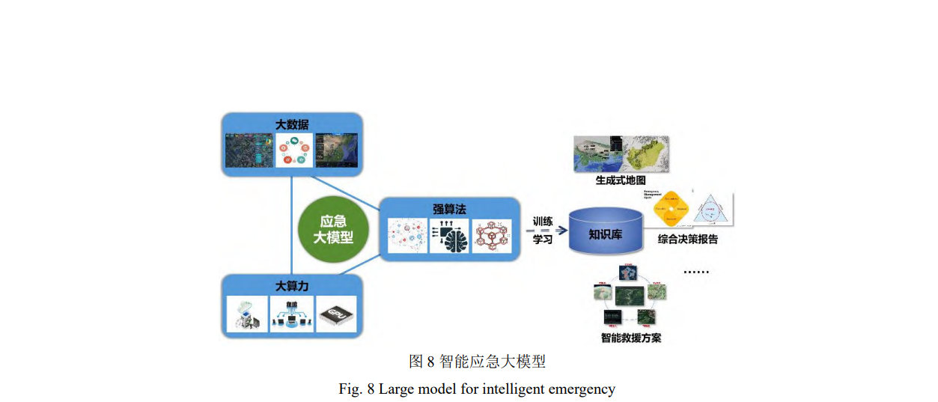
应急救援指挥与测绘保障服务技术 是突发事件应急测绘主动服务的核心手段。 应急测绘服务的核心任务是利用基于智能 算法的突发事件现场救援路径规划、生成式 人工智能驱动的应急自适应快速制图等技 术，为突发事件应对高效有序地提供专题地 图、基础地理信息数据、社会化地理信息服 务等测绘成果，保障前线应急指挥、生命线 抢修抢通、工程抢险救援、人员搜救、人员 安置建等工作的顺利开展，为应急管理部门 迅速了解灾情、科学指挥救灾及灾后重建规 划提供了重要依据。

xiuli
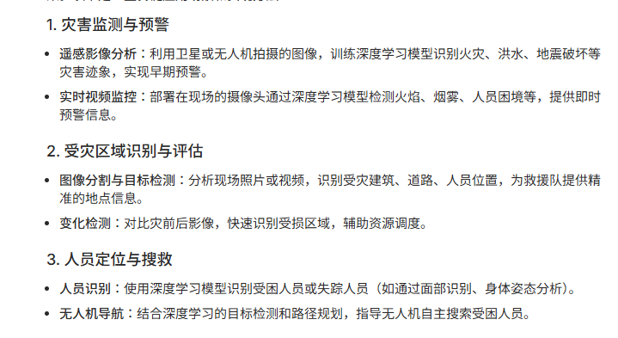
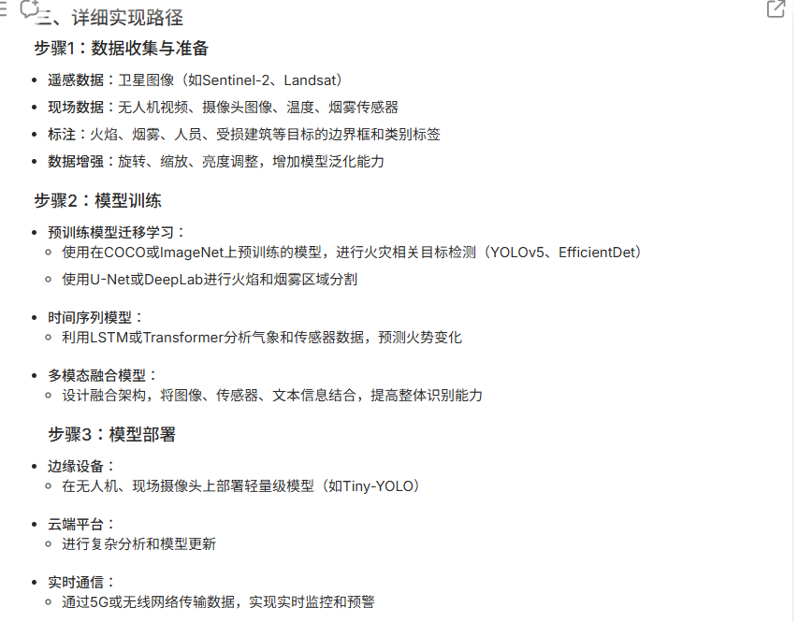

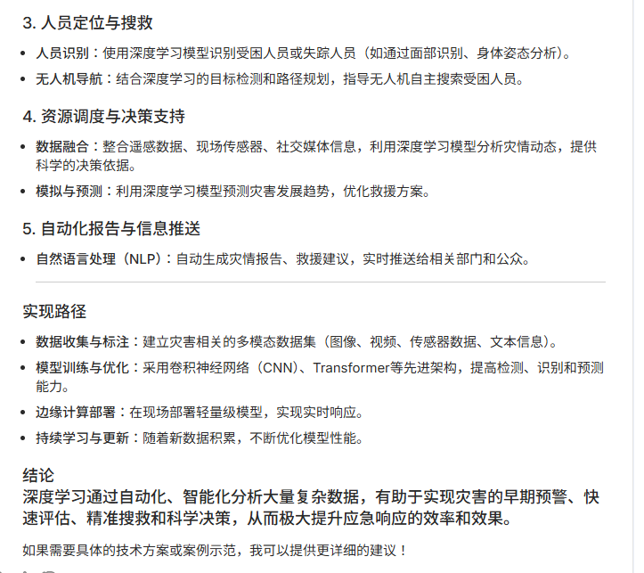

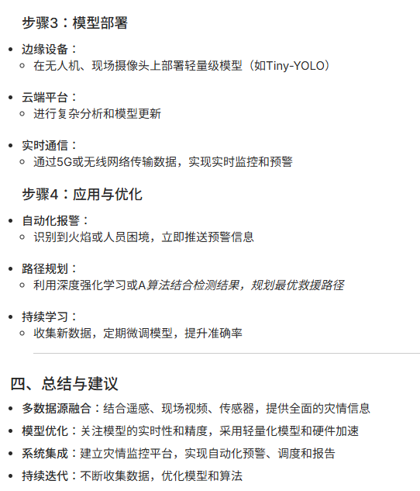

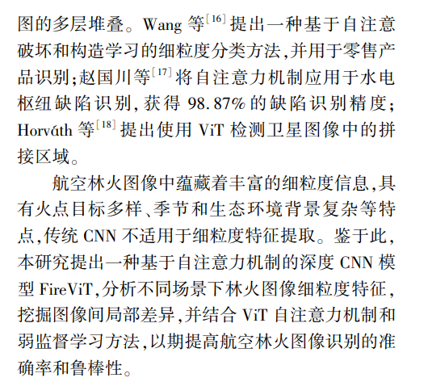

路径_数学算法
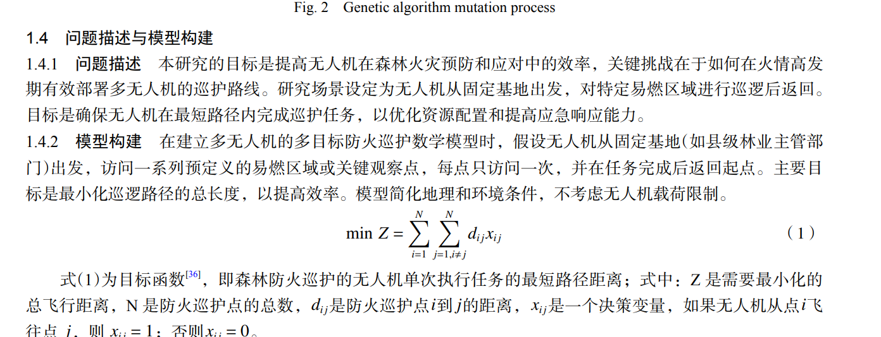
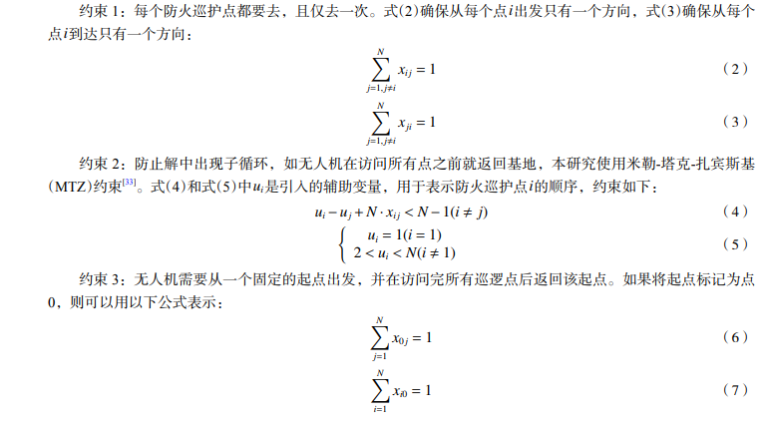
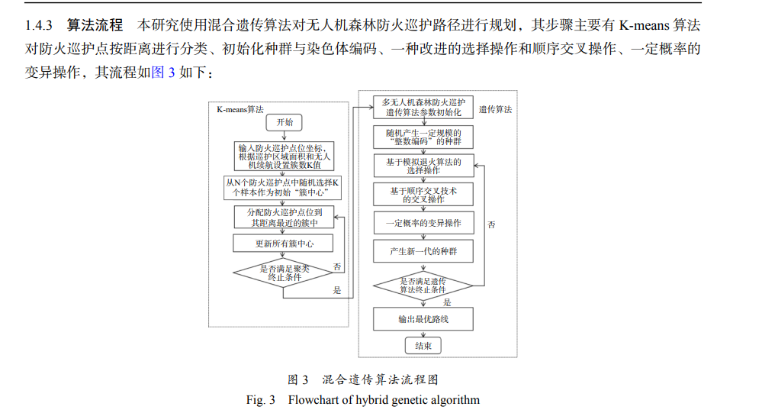
https://zjlykj.xml-journal.net/cn/article/pdf/preview/10.3969/j.issn.1001-3776.2024.05.017.pdf

